Sheet1
测试用例设计 | 测试输入 | 测试覆盖 | 边界值
输入正确红包金额0.01~200 | 0.01，0.02，199.99，200 | 1，5 | 负数
金额输入<0.01 | 0 | 2
金额输入>200 | 200.01 | 3
金额输入为小数，精确到0.001 | 1.111 | 4
金额输入包含中文、字母、字符 | 1Q> | 6

 | 密码长度8~16位，数字、字母、符号至少包含2种 |  |  |  |  | 密码长度8~16位，数字、字母、符号至少包含2种

 |  |  |  |  |  | 有效等价类 |  |  |  | 无效等价类
 |  |  |  |  |  | 按长度分：
 |  |  |  |  |  | 8~16 |  |  |  | >16,<8
 |  |  |  |  |  | 边界值a8，b9，c15，d16 |  |  |  | 边界值e7，f17

 |  |  |  |  |  | 按类型分：
 |  |  |  |  |  | g 数字+符号 |  |  |  | k 纯数字
 |  |  |  |  |  | h 数字+字母 |  |  |  | l 纯字母
 |  |  |  |  |  | I 符号+字母 |  |  |  | m 纯符号
 |  |  |  |  |  | j 数字+符号+字母 |  |  |  | n 非数字、字母、符号

 |  |  |  |  |  | 基本测试用例
 |  |  |  |  |  | 测试用例设计 |  | 测试输入 | 测试覆盖 | 边界值
 |  |  |  |  |  | 正确的密码 |  | 1234@#￥+ | a+g
 |  |  |  |  |  |  |  | 1234zxcv | b+h
 |  |  |  |  |  |  |  | zxcvbnmasdfgh@# | c+i
 |  |  |  |  |  |  |  | 1234567890@zxcvb | d+j
 |  |  |  |  |  | 输入小于8位的密码 |  | 1234zxcv | e
 |  |  |  |  |  | 输入大于16位的密码 |  | 1234567890zxcvbnm | f
 |  |  |  |  |  | 输入纯数字密码 |  | 123456789 | k
 |  |  |  |  |  | 输入纯字母密码 |  | qwertyuiop | l
 |  |  |  |  |  | 输入纯符号密码 |  | ！@#￥%……&*（） | m
 |  |  |  |  |  | 输入非数字、字母、符号的密码 |  | 空格 | n

 |  |  |  |  |  | 测试用例设计 |  | 测试数据 | 路径覆盖
 |  |  |  |  |  | 正确取款 |  |  | YNYYYY
 |  |  |  |  |  | 卡不合法 |  | 身份证 | N
 |  |  |  |  |  | 退卡 |  |  | YY
 |  |  |  |  |  | 密码出错三次以内 |  |  | YNNN
 |  |  |  |  |  | 密码出错三次 |  |  | YNNY
 |  |  |  |  |  | 金额不合法 |  | 1 | YNYN
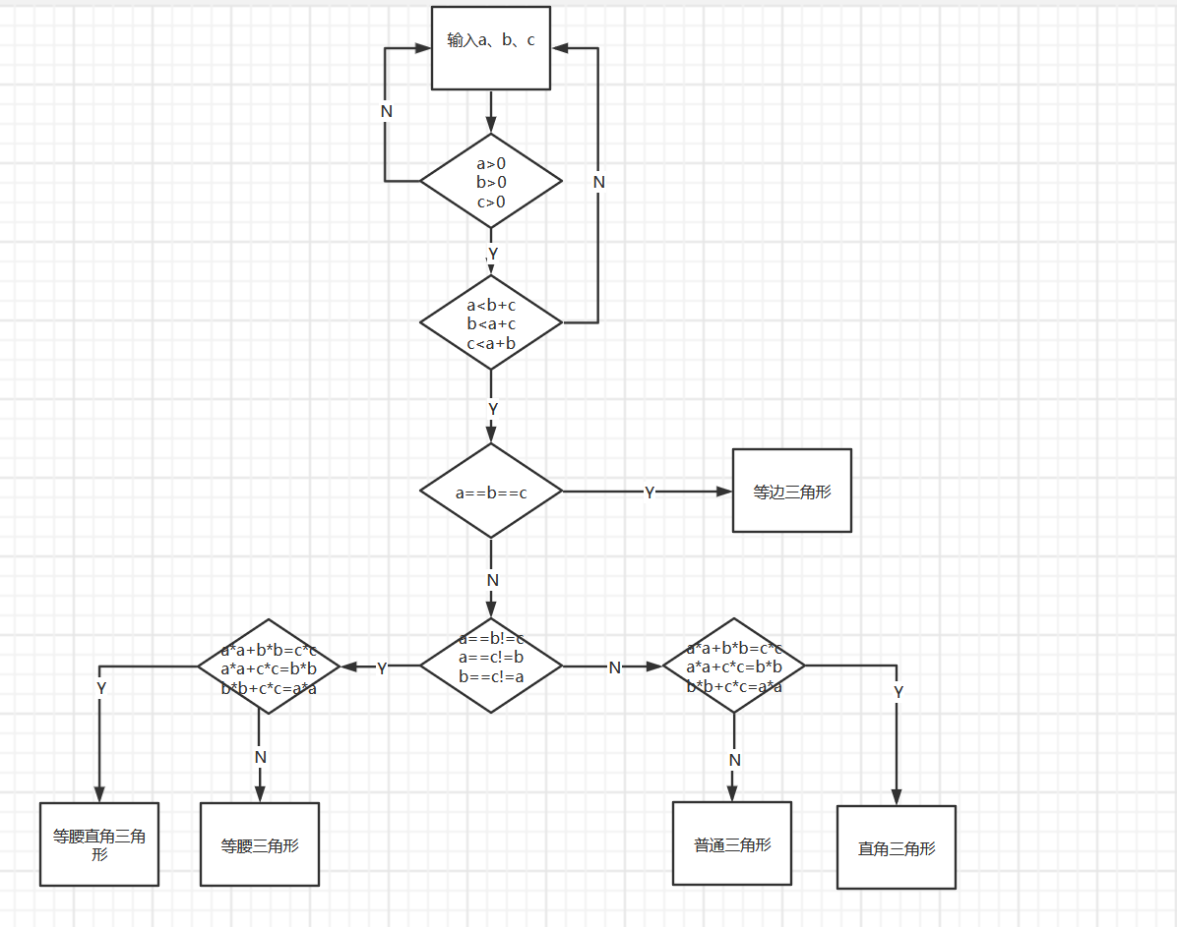
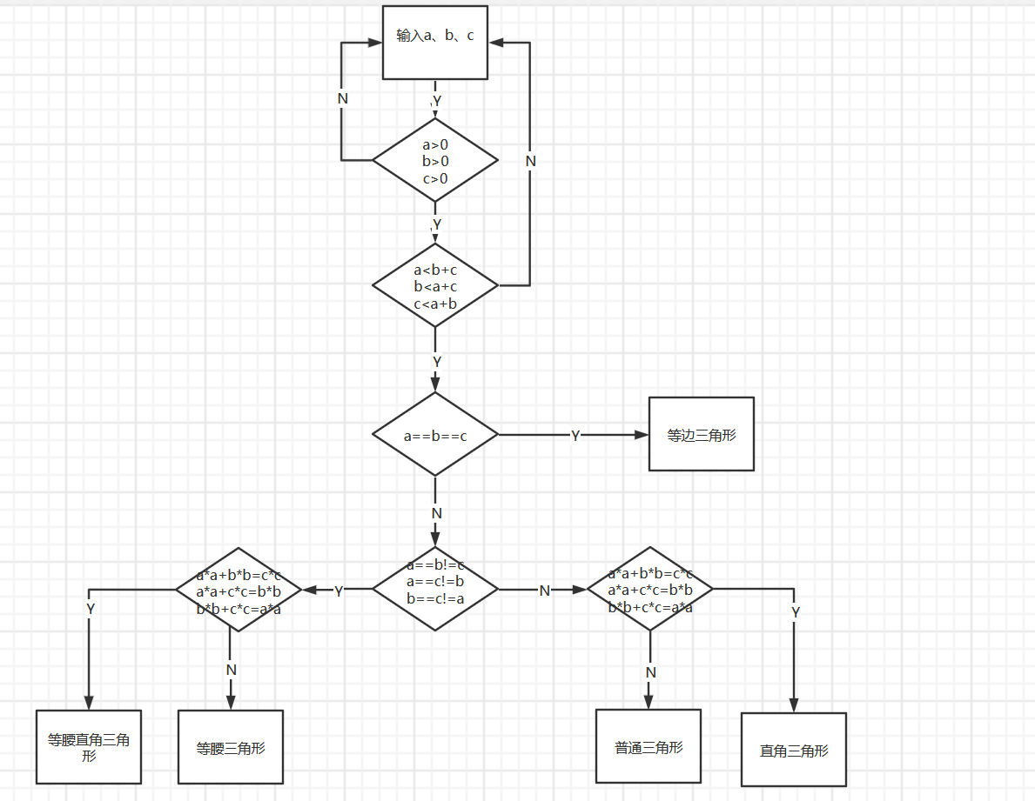

 |  |  |  |  |  | 测试用例设计 |  | 测试数据 | 路径覆盖
 |  |  |  |  |  | 等边三角形 |  | a=6;b=6;c=6 | YYY
 |  |  |  |  |  | 等腰直角三角形 |  | a=1;b=1;c=√2 | YYNYY
 |  |  |  |  |  | 等腰三角形 |  | a=3;b=3;c=2 | YYNYN
 |  |  |  |  |  | 普通三角形 |  | a=2;b=3;c=4 | YYNNN
 |  |  |  |  |  | 直角三角形 |  | a=3;b=4;c=5 | YYNNY
 |  |  |  | o |  | abc中至少一个<=0 |  | a=0;b=6;c=11 | N
 |  |  |  |  |  | 无法构成三角形 |  | a=6;b=4;c=12 | YN

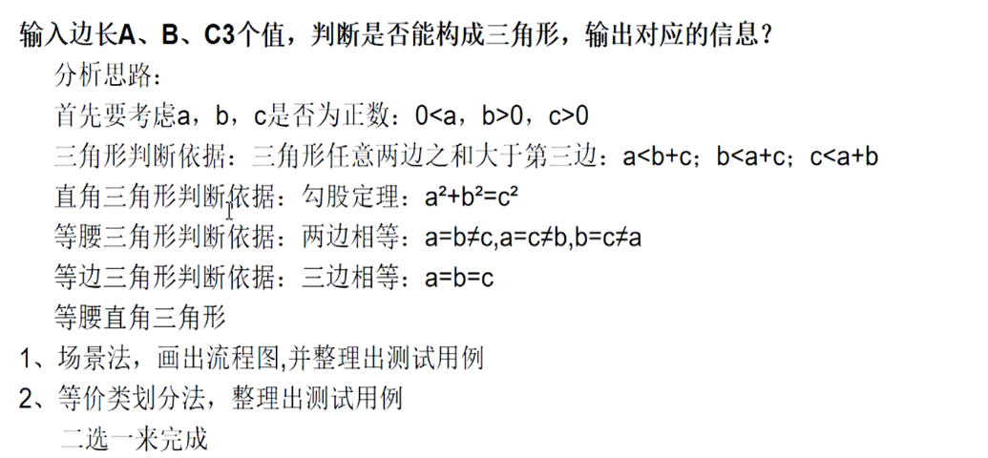
 |  |  |  | 三角形 | 有效等价类 |  |  | 无效等价类
 |  |  |  | 一般三角形 | 1 | a>0;b>0;c>0 | 3 | a<=0;b<=0;c<=0
 |  |  |  |  | 2 | a+b>c;a+c>b;b+c>a | 4 | a+b<=c;a+c<=b;b+c<=a
 |  |  |  | 等边三角形 | 5 | a==b==c | 6 | a==b!=c;a==c!=b;b==c!=a
 |  |  |  |  |  |  | 7 | a!=b!=c
 |  |  |  | 等腰三角形 | 8 | a=b!=c;a=c!b;b=c!a | 9 | a!=b!=c
 |  |  |  |  |  |  | 10 | a==b==c
 |  |  |  | 直角三角形 | 11 | a*a+b*b=c*c;a*a+c*c=b*b;b*b+c*c=a*a | 12 | a*a+b*b!=c*c;a*a+c*c!=b*b;b*b+c*c!=a*a
 |  |  |  | 等腰直角三角形 | 13 | a==b!=c&&a*a+b*b=c*c | 14 | a==b==c
 |  |  |  |  |  | a==c!=b&&a*a+c*c=b*b | 15 | a!=b!=c
 |  |  |  |  |  | c==b!=a&&c*c+b*b=a*a | 16 | a*a+b*b!=c*c
 |  |  |  |  |  |  |  | a*a+c*c!=b*b
 |  |  |  |  |  |  |  | b*b+c*c!=a*a

 |  |  |  |  |  | 基本测试用例
 |  |  |  |  |  | 测试用例设计 |  | 测试输入 | 测试覆盖
 |  |  |  |  |  | 一般三角形 | a=5;b=6;c=7 |  | 1,2
 |  |  |  |  |  | 等边三角形 | a=6;b=6;c=6 |  | 1,5
 |  |  |  |  |  | 等腰直角三角形 | a=1;b=1;c=√2 |  | 8,11,13
 |  |  |  |  |  | a,b,c至少一个小于等于0 | a=0;b=6;c=10 |  | 3
 |  |  |  |  |  | a,b,c都大于0但无法构成三角形 | a=5;b=6;c=11 |  | 4
 |  |  |  |  |  | 三边都不等无法构成等边三角形 | a=7;b=6;c=12 |  | 7
 |  |  |  |  |  | 有一边不等无法构成等边三角形 | a=7;b=7;c=13 |  | 6
 |  |  |  |  |  | a,b,c都不等无法构成等腰三角形 | a=11;b=6;c=14 |  | 9
 |  |  |  |  |  | a,b,c都相等，无法构成普通等腰三角形 | a=6;b=6;c=6 |  | 10
 |  |  |  |  |  | 无法构成直角三角形 | a=5;b=6;c=10 |  | 12
 |  |  |  |  |  | 三边都相等无法构成等腰直角三角形 | a=6;b=6;c=6 |  | 14
 |  |  |  |  |  | 三边都不等无法构成等腰直角三角形 | a=5;b=6;c=7 |  | 15
 |  |  |  |  |  | 无法构成等腰直角三角形 | a=5;b=6;c=6 |  | 16

朋友圈测试
 |  |  | 有效等价类 |  |  |  | 无效等价类
 |  |  | 按数据长度分
 | 文字 | 1 | 0~100 |  |  | 2 | >100,<0
 | 图片 | 3 | 1~9 |  |  | 4 | <1,>9
 |  |  | 按数据类型分
 | 文字 | 5 | 中文、数字、字符、 emoji、字母、空格 |  |  | 6 | 其他数据类型
 | 图片 | 7 | 图片格式 |  |  | 8 | 视频

 | 基本测试用例
 | 测试用例设计 |  | 测试输入 | 测试覆盖 | 边界值
 | 正确的测试用例 |  | 输入100字文本， 选择9张图片 | 1357

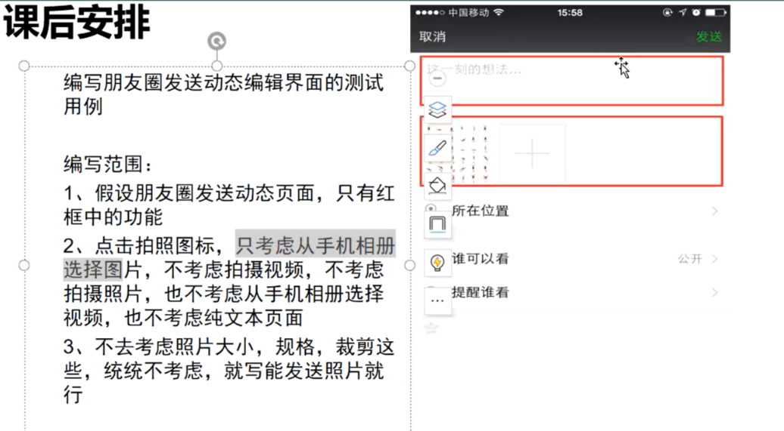
1 | 输入100字正常文本 选择一张图片
2 | 不输入文字 选择九张图片
3 | 输入英文，及其他国家语言 选择两张图片
4 | 输入特殊字符，数字，微信表情，键盘表情 选择三张图片
5 | 输入空格（包括句首、句中、句尾） 选四张图片
6 | 输入链接（观察是否可以跳转） 选择五张图片
7 | 点击“发送”按钮 发送到朋友圈的文字内容和格式与之前输入是否一致
8 | 编辑后，点击“取消”按钮 询问是否保存
9 | 编辑内容为空，点击“取消”按钮 能否退出此界面
10 | 输入50字文本，不选择图片 点击“发送”按钮，应发送失败
11 | 文本输入超出限制，输入时文本框下应有超字提示 并且此时点击“发送”按钮，应发送失败
12 | 输入99字文本，选择第十张照片时 应有图片选择过多的提示且无法选择
13 | 输入1字文本，选择视频 应有只能选择图片的提示且无法选择

